集合写真整理帳（記載例）
作業写真整理帳（活動日毎の集合写真） |  |  |  |  |  |  |  | 番号 | 1

組織名 | ○○の森保全の会 |  |  |  | 活動タイプ |  | 地球環境保全タイプ

活動日 | 2022-10-22 | 参加人数 | 5 | 人 |  | 活動日 | 2022-11-25 | 参加人数 | 3 | 人 | 活動推進費
参加者 名前 | 伊藤、鶴見、時田、遠藤、藤田（敏） |  | 写真番号 |  |  | 参加者 名前 | 伊藤、鶴見、遠藤 |  | 写真番号 |  | 地球環境保全タイプ
 |  |  | 1 |  |  |  |  |  | 2 |  | 森林資源利用タイプ
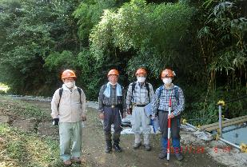 |  |  |  |  |  | 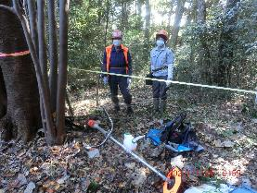 |  |  |  |  | 森林機能強化タイプ
 |  |  |  |  |  |  |  |  |  |  | 関係人口維持・創出タイプ

活動日 | 2022-12-20 | 参加人数 | 6 | 人 |  | 活動日 | 2023-01-14 | 参加人数 | 7 | 人
参加者 名前 |  |  | 写真番号 |  |  | 参加者 名前 |  |  | 写真番号
 |  |  | 3 |  |  |  |  |  | 4

活動日 | 2023-02-01 | 参加人数 | 3 | 人 |  | 活動日 | 2023-02-15 | 参加人数 | 6 | 人
参加者 名前 |  |  | 写真番号 |  |  | 参加者 名前 |  |  | 写真番号
 |  |  | 5 |  |  |  |  |  | 6

